始めにお読みください。
 | ごあいさつ

 | 時下ますますのご発展のこととお慶び申し上げます。
 | 平素は格別のご高配を賜り、厚く御礼申し上げます。
 | 請求書の提出に関しまして下記注意事項 一読の上、
 | 提出いただけます様、ご協力の程、お願いいたします。
 | 橋梁技建株式会社 経営管理部

請求書の提出

当社からの支払いは「末日締め」の「翌々10日」となります。
請求書は締日翌月5日までに提出して頂きますようお願い致します。（期日未着の場合は如何なる理由でも翌月扱いとさせて頂きます。）
請求書に関しては、本データ『請求書』『請求明細書』シートをご利用ください。
但し、従来の購入いただきました請求書が残っている限りは、ご利用下さいまして構いません。
また、請求明細書は従来通り御社専用でも構いません。

支払方法
記入に関する注意事項

支払金額が２０万円未満の場合には、現金振込支払になります。 |  |  |  | ・記入に際しては、間違いのないよう記入して下さい。
２０万以上の材料購入の場合、全額手形支払いです。（でんさい可） |  |  |  | ・金額訂正のある請求書は受け付けません。
＊手形・でんさいとも支払サイト120日 |  |  |  | ・請求書に明細が収まらない場合は、請求明細書をご利用下さい。
ただし、工事労務費（外注費）のみは全額振込です。 |  |  |  | ・振込指定銀行欄はよくお確かめの上、正確に記入して下さい。
 |  |  |  | ・銀行名及び口座名義にはフリガナを記入して下さい。

本請求書エクセルデータ利用の注意事項

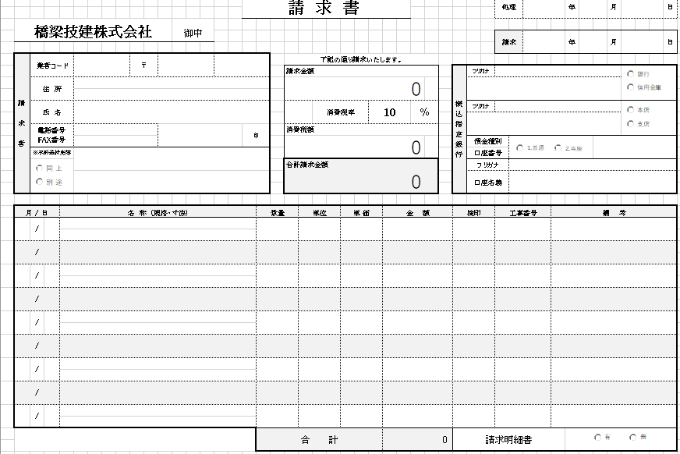
KG使用欄
下記明細合計
 |  |  | (a) 入力したデータは2部印刷し、１部は保管することをお勧めします。
 |  |  | (b) 【請求書】で、明細行が足りない場合は、【明細書】をご利用ください。
 |  |  | (c) 【明細書】で、明細行が足りない場合は、頁単位でコピーしてご利用ください。
消費税率
 |  |  | (d) 本頁内の説明がある所はエクセル標準的計算式を利用しています。
消費税額
 |  |  | (e) 計算式は、必要に応じ修正して結構です。
請求金額+消費税額
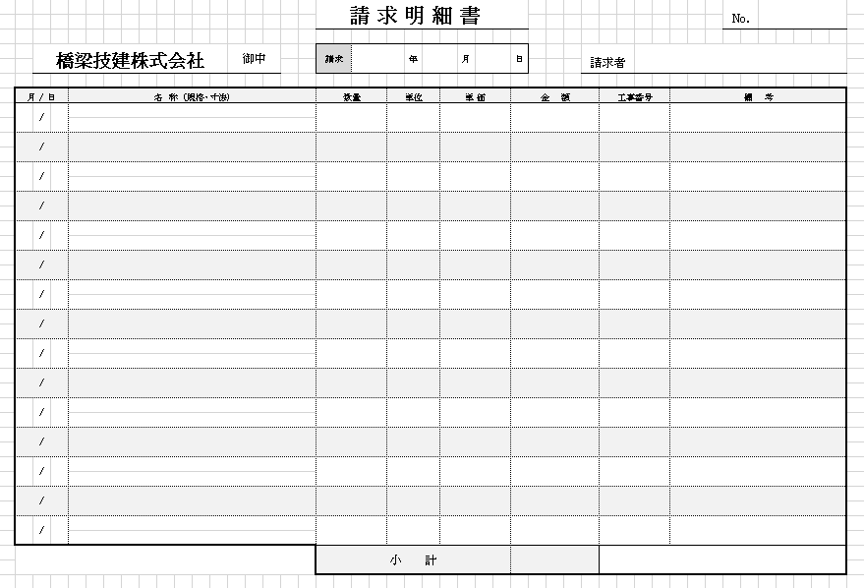

A
B
A*B

A
B
A*B

黄枠計

※注意事項
① 本データ以外を（明細書）とする場合で、(請求金額)に加算する
必要のある方はご注意ください。
黄枠計
② 【請求書・明細書】は、明細行下の合計・小計は頁内での合計となっています。

 | ※ その他ご不明な点がございましたら下記までお問い合わせ下さい。
 |  | 〒481-0045
 |  | 愛知県北名古屋市中之郷栗島４６
 |  | 橋梁技建株式会社

 |  | 経営管理部
 |  | TEL 0568-25-5888 FAX 0568-25-5885

請求書
赤線枠内は印刷されません。
 |  |  |  |  | 請 求 書 |  |  |  |  |  |  |  |  |  |  | 処理 |  | 年 | 月 | 日

橋梁技建株式会社 |  |  |  | 御中
 |  |  |  |  |  |  |  |  |  |  |  |  |  |  |  | 請求 |  | 年 | 月 | 日
処理はＫＧ管理用です。
請 求 者 | 業者コード |  | 〒 |  |  |  | 下記の通り請求いたします。
 |  |  |  |  |  |  | 請求金額 |  |  |  |  |  |  | 振込指定銀行 | フリガナ
 | 住 所 |  |  |  |  |  | 0

 | 氏 名 |  |  |  |  |  |  |  | 消費税率 |  | 10 |  | ％ |  | フリガナ

 | 電話番号 FAX番号 |  |  |  | 印 |  | 消費税額
 |  |  |  |  |  |  | 0 |  |  |  |  |  |  |  | 預金種別
 | ※手形送付先等 |  |  |  |  |  |  |  |  |  |  |  |  |  | 口座番号
 |  |  |  |  |  |  | 合計請求金額 |  |  |  |  |  |  |  | フリガナ
 |  |  |  |  |  |  | 0 |  |  |  |  |  |  |  | 口座名義

月 / 日 |  | 名 称 (規格・寸法) |  |  |  | 数量 |  | 単位 |  | 単 価 |  | 金 額 |  | 検印 |  | 工事番号 | 備 考
 | /

 | /

 | /

 | /

 | /

 | /

 | /

 | /

 | /

 |  |  |  |  |  | 合 計 |  |  |  |  |  | 0 |  | 請求明細書

